02.03_Grafico_Relazioni
02. BESTANDSAUFNAHME DER BETEILIGTEN GESELLSCHAFTEN
02.03. Graphische Darstellung der Verhältnisse zwischen den Beteiligungen
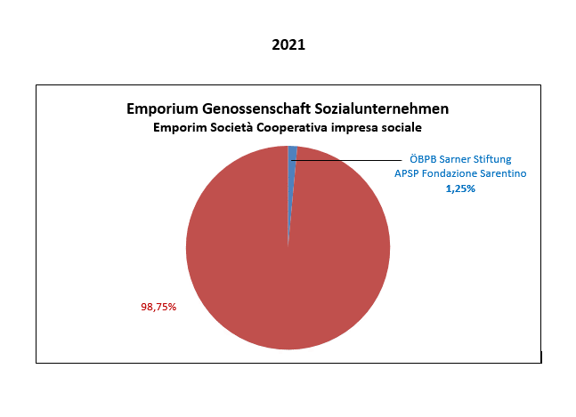

FAC IMILE

